监控曲线
曲线参考
实时 | 历史
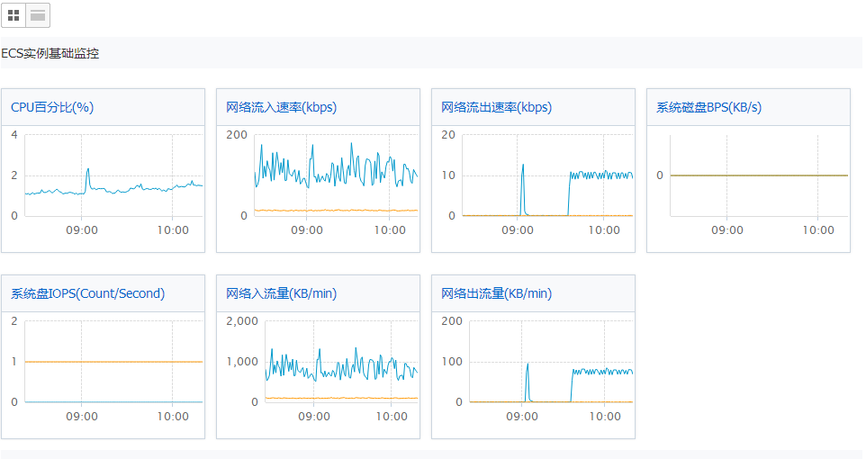
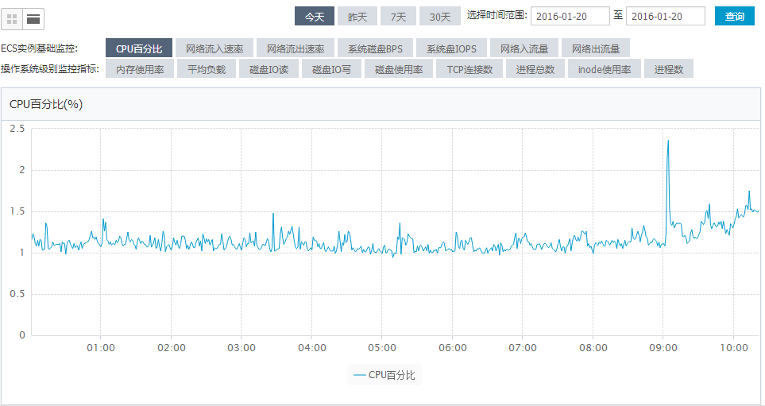

PS：1. 右上角增加“设置”按钮
2. 历史曲线带下拉滚动条，参考http://echarts.baidu.com.cn/demo.html#area-rainfall |  | ºC

设置对话框

1#气罐
|____压力□
|____温度□
管道
|____出站压力□
|____出站温度□

